week 4
Instructional Planning
 |  | (The process of systematically planning, developing, evaluating and managing the instructional process by using principles of teaching and learning - D.O. 42, s. 2016)

Detailed Lesson Plan (DLP) Format

DLP Blg.: | Asignatura: |  |  | Baitang: | Kwarter: 1 | Oras(haba): |  | Petsa:
4 | MAPEH -HEALTH |  |  | Ikalima | week 4 | 40
Gabayan ng Pagkatuto: |  |  | Eplains how healthy relationships can positively impact health |  |  |  | Code:
(Taken from the Curriculum Guide) |  |  |  |  |  |  | H5PH-Ie13
Susi ng Konsepto ng Pag-unawa |  |  | Ang magandang pananaw sa buhay at mabuting pakikipag-ugnayan sa iba ay nakatutulong upang mapanatili ang kalusugan ng bata.
Domain |  | Adapted Cognitive Process Dimensions (D.O. No. 8, s. 2015) |  | Mga Layunin:
Knowledge The fact or condition of knowing something with familiarity gained through experience or association |  | Remembering (Pag-alala)
 |  | Understanding (Pag-unawa) |  | Naipaliliwanag kung paano nakaapekto ang positibong pananaw sa kalusugan ang mabuting pakikipag-ugnayan sa iba
Skills The ability and capacity acquired through deliberate, systematic, and sustained effort to smoothly and adaptively carryout complex activities or the ability, coming from one's knowledge, practice, aptitude, etc., to do something |  | Applying (Pag-aaplay)
 |  | Analyzing (Pagsusuri) |  | Naibibigay ang kahalagahan ng mabuting pakikipag-ugnayan sa pagpapanatili ng kalusugan
 |  | Evaluating (Pagtataya) |  | Nasusuri ang mga sitwasyon na nagsasaad ng pakikipag-ugnayan para sa pagpapanatili ng kalusugan
 |  | Creating (Paglikha)
Attitude (Pangkasalan) |  | Responding to Phenomena |  | Naipapakita ang mabuting pakikipag-ugnayan sa iba
Values (pagpapahalaga) |  | Valuing |  | Naipapamalas ang kahalagahan ng mabuting pakikipag-ugnayan sa iba
2. Content (Nilalaman) |  |  |  | Healthy and Unhealthy Relationship
3. Learning Resources (Kagamitan) |  |  |  | CG p. 44, larawan na galing sa google/internet
4. Pamamaraan
4.1 Panimulang Gawain |  |  | 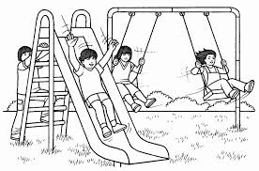 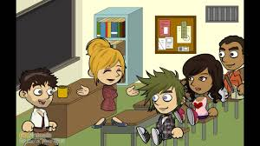 1. Pangkatin sa 2 ang klase. Bigyan ang bawat pangkat ng ginupi-gupit na mga larawan at buuin ang puzzle. 2. Ipapaskil sa pisara ang nabuong mga larawan.
Itanong:
1. Ano ang ipinahihiwatig ng mga larawang nabuo ninyo? ( Ang unang napaskil na larawan ay nagpapakita ng masayang mga batana naglalaro sa parke. Ang ikalawa naman ay nagpapakita
2. Sa palagay mo, paano ito makatutulong sa iyong pang-araw araw na pakikisalamuha sa kapwa? ( Ito ay nagbibigay ng ideya kung paano makisalamuha sa kapwa at naktutulong ito upang magkaroon ng tiwala at kumpyansa sa sarili.)
2 |  | minuto
4.2 Gawain |  |  | 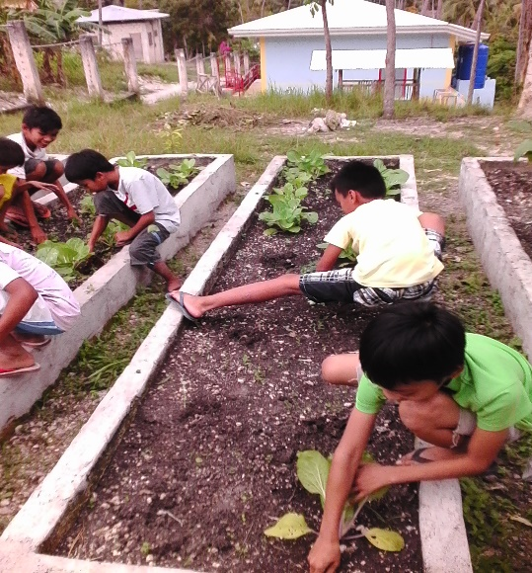 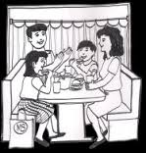 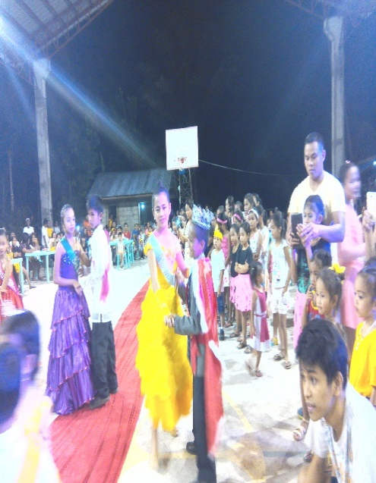 Isa-isang talakayin ang mga nakapaskil na larawan sa pisara.
(Ang unang larawan ay nagpapakita ng pagtutulungan ng mgabata sa pagtatanim ng halamang gulay sa harden. Ang ikalawang larawan ay ipinapakita ang masayang pamilya. Ang pangatlong larawan ay ipinapakita ang pagsasayawan ng mga batang kasali sa prince and princess.
5 |  | minuto
4.3 Analisis |  |  | 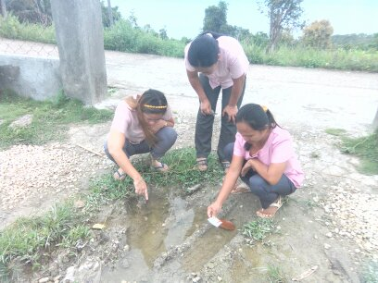 Pagmasdan ang larawan at sagutin ang mga tanong sa ibaba.
Ipaliwanag. a. Ano ang ginagawa ng mga tauhan sa larawan?( Ang mga guro ay nagpupulong sa labas ng paaralan upang masulusyunan ang problema sa pagdami ng mga lamok.)
b. Pansinin ang mga tauhan. Ano ang mensaheng ipinakikita ng bawat isa? (Ang mensaheng ipinapkita ayy ang pagkakaisa at pagkakasundo sa bawat disisyon.)
c. Nais mo bang maging katulad nila? Bakit?Maaring Sagot (Opo,upang ako ay may masandalang isang kaibigan na makatulong kung sakaling may darating na isang problema.
d. Anu-ano ang mabuting naidudulot ng pakikipag-ugnayan sa kapwa sa ating kalusugan?
3 |  | minuto
4.4 Abstraksiyon |  |  | Ang magandang pananaw sa buhay at mabuting pakikipag-ugnayan sa iba ay nakatutulong upang mapanatili ang kalusugan ng bata.
5 |  | minuto
4.5 Aplikasyon |  |  | Pangkatin ang mga bata sa dalawang pangkat. Ipaliwanag ang sagot ng bawat sitwasyon na ibinigay. Unang pangkat 1. Nakita mo ang kaklase mo na nag-iisa sa oras ng tanghalian. Hindi siya kumain ng tanghalian. Nang kausapin mo siya, sinabi niya na wala siyang pera na pambili ng pagkain. Ano ang gagawin mo? ( Bibiggyan ko siya ng aking pagkain para siya ay hindi magugutom.) Ikalawang pangkat: Pinaglalaruan ng iyong kapatid ang isang bola habang siya ay kumakain. Nakita mong pagulong-gulong ang bola sa putikan. Ano ang gagawin mo? ( Sabihin ko sa kanya na kunin ang bola at huwag na itong gagawin habang nasa hapagkainan dahil hindi ito nakakabuti.)
10 |  | minuto
4.6 Assessment (Pagtataya) |  |  | Tests |  | Suriin ang bawat sitwasyon. Iguhit ang masayang mukha kung ito ay nakasaad na ang pakikipag-ugnayan ay nakapagpapanatili ng kalusugan at malungkot naman kung hindi. ____ 1. Nag-eehersisyo ka tuwing umaga kasama ang mga kaibigan mo. ____ 2. Tuwing tanghali, ikaw at ang iyong mga kaibigan ay naglalaro ng takbuhan sa plasa kahit matindi ang sikat ng araw. ____ 3. Ikaw at ang mga kapatid mo ay nagtatanim ng gulay sa inyong likod-bahay. ____ 4. Kumakain ka ng junk foods at ipinamimigay ang iba sa mga kaklase.
10 |  | minuto
4.7 Takdang-Aralin |  |  | Enhancing / improving the day’s lesson |  | Magsaliksik ng mga di-kanais nais na gawain na nakahahadlang sa pagkakaroon ng mabuting pakikipag-ugnayan sa kapwa. Maaring magpatulong sa magulang kung kinakailangan.
3 |  | minuto
4.8 Panapos na Gawain |  |  | Basahin. Kapag ang isang bata ay masaya sa kanyang pang araw-araw na pamumuhay, nangangahulugan ito na siya ay may mabuting pakikipag-ugnayan sa kanyang kapwa. Mahalaga ito sa pagpapanatili ng kalusugan dahil nalilinang nito ang kakayahan ng isang bata na magkaroon ng positibong pananaw sa buhay.
2 |  | minuto
5. Remarks
6. Reflections
A. No. of learners who earned 80% in the evaluation. |  |  |  |  | C. Did the remedial lessons work? No. of learners who have caught up with the lesson.
B. No. of learners who require additional activities for remediation. |  |  |  |  | D. No. of learners who continue to require remediation.
E. Which of my learning strategies worked well? Why did these work?
F. What difficulties did I encounter which my principal or supervisor can help me solve?
G. What innovation or localized materials did I use/discover which I wish to share with other teachers?
Prepared by:
Name: | CRISPINA B. TATANG |  |  |  | School: | BASAK ES
Position/ Designation: | MASTER TEACHER I |  |  |  | Division: | CEBU PROVINCE
Contact Number: | 9238317760 |  |  |  | Email address: | crispinatatang@gmail.com

QUALITY ASSURED BY: FATIMA S. SOLIS

 |  |  |  |  |  |  |  |  | attitude
 |  |  |  |  |  |  |  |  | Receiving Phenomena
 |  |  |  |  |  |  |  |  | Responding to Phenomena
 |  |  |  |  |  |  |  |  | Valuing
 |  |  |  |  |  |  |  |  | Organization
 |  |  |  |  |  |  |  |  | Internalizing values
 |  |  |  |  |  |  |  |  | assignment
 |  |  |  |  |  |  |  |  | Reinforcing / strengthening the day’s lesson
 |  |  |  |  |  |  |  |  | Enriching / inspiring the day’s lesson
 |  |  |  |  |  |  |  |  | Enhancing / improving the day’s lesson
 |  |  |  |  |  |  |  |  | Preparing for the new lesson

 |  |  |  |  |  |  |  |  | assessment
 |  |  |  |  |  |  |  |  | Observation
 |  |  |  |  |  |  |  |  | Talking to Learners/ Conferencing
 |  |  |  |  |  |  |  |  | Anlysis of Learners' Products
 |  |  |  |  |  |  |  |  | Tests

